关系图
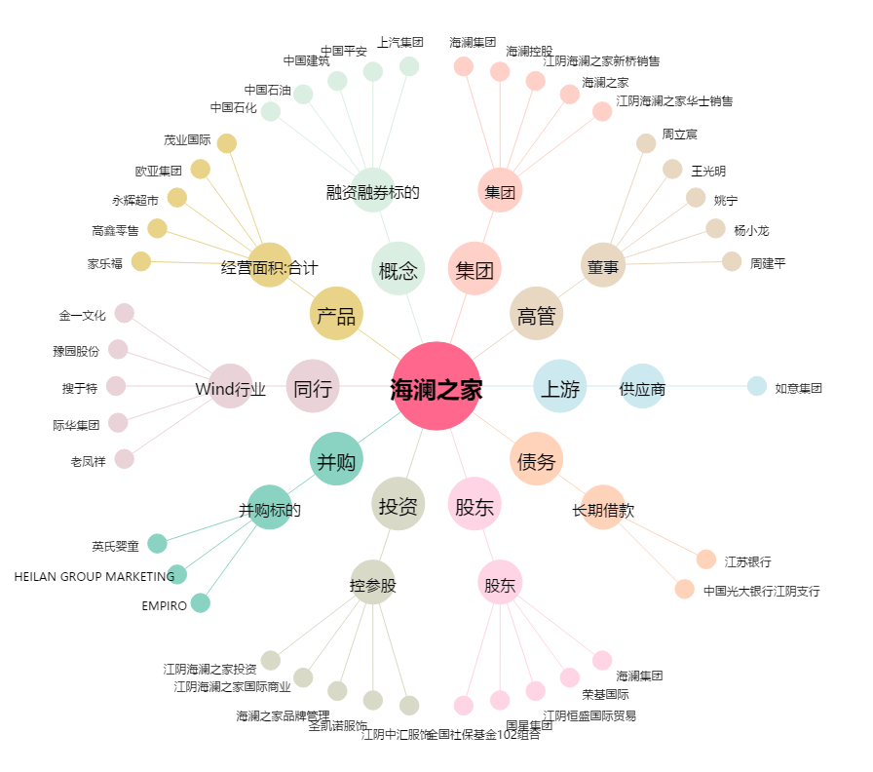
海澜之家[600398.SH] - 关系概览图

